상품제안서
모던 쿠킹 앞치마, 목걸이 앞치마, 방수 앞치마, 심플한 앞치마 (2컬러) | 상품코드: F28311

 |  |  |  |  |  |  | 02-412-0044 | www.easy1.co.kr
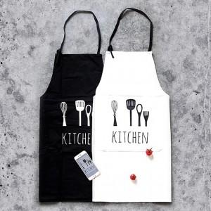

【상세/제작정보】

【인쇄/포장옵션】 | / 포장불가능

【공급단가】 | 수량 | 50~ | 100~ | 500~ | 1,000~ | 2,000~
*VAT별도 | 단가 | 5,520원 | 5,420원 | 5,290원 | 5,190원 | 5,060원

【상품 URL】 | https://easy1.co.kr:443/src/goods_detail.php?gdno=28311

